Sheet1
위 치 도

설치위치 : 하리면 율곡리 논티경로당 앞(하리면 율곡리 33-3번지)
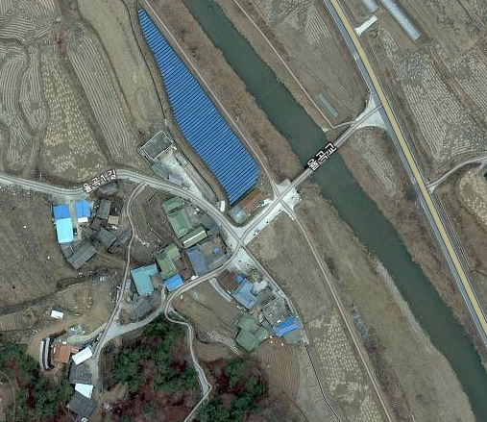

927

CCTV설치위치

